Sheet1
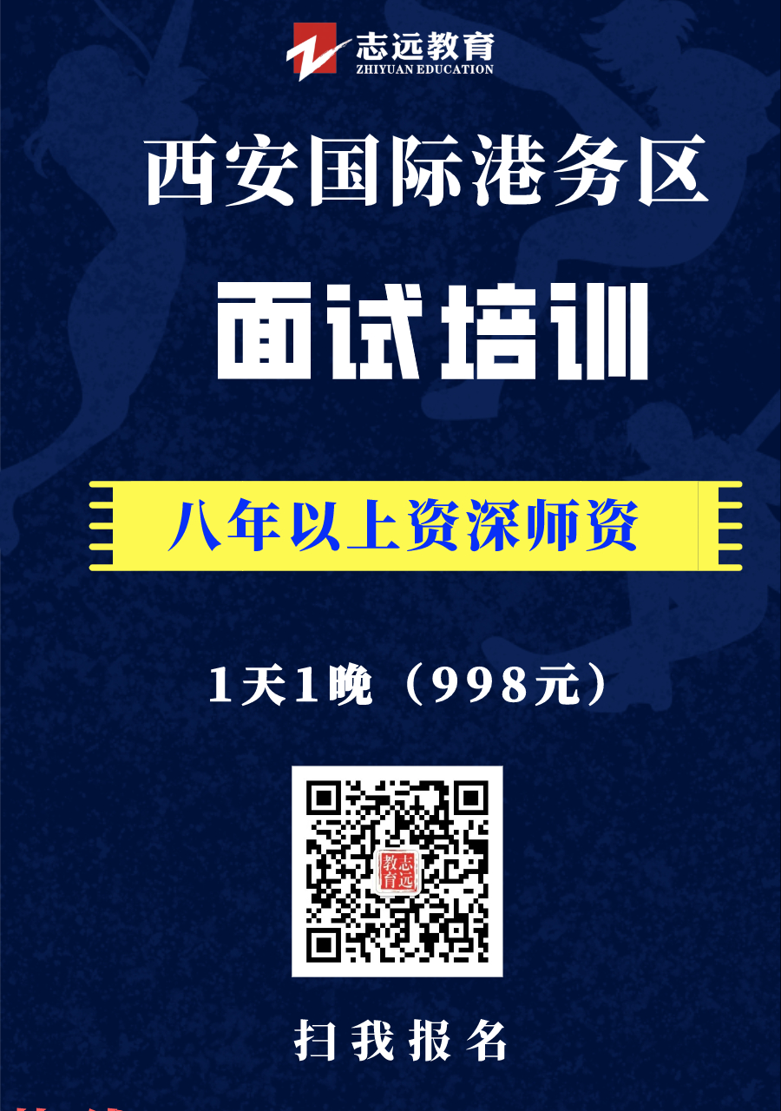
西安国际港务区2020年托管公办学校招聘教师岗位人员笔试成绩单
序号 | 学校类型 | 岗位名称 | 姓名 | 性别 | 准考证号 | 笔试成绩 | 是否进入现场资格复审及面试环节
1 | 托管公办学校 | 幼儿园教师 | 程虹 | 女 | 600302 | 66 | 是
2 | 托管公办学校 | 幼儿园教师 | 王亦心 | 女 | 600120 | 65.3 | 是
3 | 托管公办学校 | 幼儿园教师 | 范娇娇 | 女 | 600413 | 64.8 | 是
4 | 托管公办学校 | 幼儿园教师 | 陈媛媛 | 女 | 600518 | 64.3 | 是
5 | 托管公办学校 | 幼儿园教师 | 李侠侠 | 女 | 600608 | 63.9 | 是
6 | 托管公办学校 | 幼儿园教师 | 王欣 | 女 | 600620 | 63.9 | 是
7 | 托管公办学校 | 幼儿园教师 | 赵飞 | 女 | 600328 | 62.5 | 是
8 | 托管公办学校 | 幼儿园教师 | 马翠梅 | 女 | 600719 | 61.5 | 是
9 | 托管公办学校 | 幼儿园教师 | 张秀 | 女 | 600729 | 60.8 | 是
10 | 托管公办学校 | 幼儿园教师 | 赵悦 | 女 | 600605 | 60.4 | 是
11 | 托管公办学校 | 幼儿园教师 | 孙晓莹 | 女 | 600715 | 60.3 | 是
12 | 托管公办学校 | 幼儿园教师 | 潘小婷 | 女 | 600227 | 60.2 | 是
13 | 托管公办学校 | 幼儿园教师 | 王惠宁 | 女 | 600526 | 60 | 是
14 | 托管公办学校 | 幼儿园教师 | 关美琳 | 女 | 600611 | 58.1 | 是
15 | 托管公办学校 | 幼儿园教师 | 葛琳 | 女 | 600717 | 58.1 | 是
16 | 托管公办学校 | 幼儿园教师 | 曹脂胭 | 女 | 600119 | 58 | 是
17 | 托管公办学校 | 幼儿园教师 | 刘锐 | 女 | 600603 | 57.8 | 是
18 | 托管公办学校 | 幼儿园教师 | 韩笑 | 女 | 600326 | 57.7 | 是
19 | 托管公办学校 | 幼儿园教师 | 王倩 | 女 | 600521 | 57.3 | 是
20 | 托管公办学校 | 幼儿园教师 | 郑丹 | 女 | 600722 | 57.2 | 是
21 | 托管公办学校 | 幼儿园教师 | 周小燕 | 女 | 600803 | 57 | 是
22 | 托管公办学校 | 幼儿园教师 | 李瑜 | 女 | 600323 | 56.9 | 是
23 | 托管公办学校 | 幼儿园教师 | 钱明珠 | 女 | 600623 | 56.9 | 是
24 | 托管公办学校 | 幼儿园教师 | 边群 | 女 | 600314 | 56.7 | 是
25 | 托管公办学校 | 幼儿园教师 | 马洪淼 | 女 | 600317 | 56.7 | 是
26 | 托管公办学校 | 幼儿园教师 | 刘思颖 | 女 | 600321 | 56.4 | 是
27 | 托管公办学校 | 幼儿园教师 | 刘未未 | 女 | 600629 | 56.4 | 是
28 | 托管公办学校 | 幼儿园教师 | 童蓓瑶 | 女 | 600229 | 56.3 | 是
29 | 托管公办学校 | 幼儿园教师 | 宋娜 | 女 | 600409 | 56.3 | 是
30 | 托管公办学校 | 幼儿园教师 | 邵洁 | 女 | 600626 | 55.5 | 是
31 | 托管公办学校 | 幼儿园教师 | 王西娜 | 女 | 600402 | 55.2 | 是
32 | 托管公办学校 | 幼儿园教师 | 李潇潇 | 女 | 600804 | 55.1 | 是
33 | 托管公办学校 | 幼儿园教师 | 王秋雨 | 女 | 600123 | 55 | 是
34 | 托管公办学校 | 幼儿园教师 | 孟倩 | 女 | 600105 | 54.9 | 是
35 | 托管公办学校 | 幼儿园教师 | 王俊楠 | 女 | 600118 | 54.5 | 是
36 | 托管公办学校 | 幼儿园教师 | 任慧贤 | 女 | 600519 | 54.5 | 是
37 | 托管公办学校 | 幼儿园教师 | 王艺菲 | 女 | 600712 | 54.5 | 是
38 | 托管公办学校 | 幼儿园教师 | 王楠 | 女 | 600108 | 54.4 | 是
39 | 托管公办学校 | 幼儿园教师 | 陈付彤 | 女 | 600720 | 54.3 | 是
40 | 托管公办学校 | 幼儿园教师 | 刘蓉 | 女 | 600129 | 54.2 | 是
41 | 托管公办学校 | 幼儿园教师 | 张玉 | 女 | 600506 | 54.2 | 是
42 | 托管公办学校 | 幼儿园教师 | 贾璐 | 女 | 600124 | 54.1 | 是
43 | 托管公办学校 | 幼儿园教师 | 王卫卫 | 女 | 600417 | 54 | 是
44 | 托管公办学校 | 幼儿园教师 | 田靖 | 女 | 600627 | 54 | 是
45 | 托管公办学校 | 幼儿园教师 | 李元婷 | 女 | 600802 | 54 | 是
46 | 托管公办学校 | 幼儿园教师 | 李姣 | 女 | 600207 | 53.9 | 是
47 | 托管公办学校 | 幼儿园教师 | 李乐 | 女 | 600524 | 53.7 | 是
48 | 托管公办学校 | 幼儿园教师 | 刘媛媛 | 女 | 600422 | 53.6 | 是
49 | 托管公办学校 | 幼儿园教师 | 何昱 | 男 | 600622 | 53.5 | 是
50 | 托管公办学校 | 幼儿园教师 | 赵晓萱 | 女 | 600405 | 53.2 | 是
51 | 托管公办学校 | 幼儿园教师 | 王娇 | 女 | 600412 | 53.2 | 是
52 | 托管公办学校 | 幼儿园教师 | 雷蒙 | 女 | 600509 | 52.9 | 是
53 | 托管公办学校 | 幼儿园教师 | 白娜 | 女 | 600525 | 52.8 | 是
54 | 托管公办学校 | 幼儿园教师 | 樊旭 | 女 | 600217 | 52.6 | 是
55 | 托管公办学校 | 幼儿园教师 | 高晨阳 | 女 | 600503 | 52.3 | 是
56 | 托管公办学校 | 幼儿园教师 | 梁鑫蕊 | 女 | 600230 | 52.2 | 是
57 | 托管公办学校 | 幼儿园教师 | 郭锦明 | 女 | 600806 | 52.2 | 是
58 | 托管公办学校 | 幼儿园教师 | 闫春梅 | 女 | 600807 | 52.2 | 是
59 | 托管公办学校 | 幼儿园教师 | 蒋晓芳 | 女 | 600504 | 52 | 是
60 | 托管公办学校 | 幼儿园教师 | 曹岩清 | 女 | 600303 | 51.9 | 是
61 | 托管公办学校 | 幼儿园教师 | 张金 | 女 | 600508 | 51.9 | 是
62 | 托管公办学校 | 幼儿园教师 | 强丹娥 | 女 | 600304 | 51.8 | 是
63 | 托管公办学校 | 幼儿园教师 | 韩维霞 | 女 | 600507 | 51.5 | 是
64 | 托管公办学校 | 幼儿园教师 | 宋翠翠 | 女 | 600625 | 51.5 | 是
65 | 托管公办学校 | 幼儿园教师 | 汪晓花 | 女 | 600221 | 51 | 是
66 | 托管公办学校 | 幼儿园教师 | 张蓓 | 女 | 600111 | 50.6 | 是
67 | 托管公办学校 | 幼儿园教师 | 潘刘淼 | 女 | 600128 | 50.6 | 是
68 | 托管公办学校 | 幼儿园教师 | 常娟 | 女 | 600219 | 50.6 | 是
69 | 托管公办学校 | 幼儿园教师 | 陈莹 | 女 | 600410 | 50.6 | 是
70 | 托管公办学校 | 幼儿园教师 | 杨璐 | 女 | 600408 | 50.5 | 是
71 | 托管公办学校 | 幼儿园教师 | 唐文丽 | 女 | 600613 | 50.5 | 是
72 | 托管公办学校 | 幼儿园教师 | 朱静 | 女 | 600718 | 50.5 | 是
73 | 托管公办学校 | 幼儿园教师 | 姚婷 | 女 | 600416 | 50.4 | 是
74 | 托管公办学校 | 幼儿园教师 | 秦华婷 | 女 | 600103 | 50.3 | 是
75 | 托管公办学校 | 幼儿园教师 | 牛淑娟 | 女 | 600721 | 50.3 | 是
76 | 托管公办学校 | 幼儿园教师 | 何雪梅 | 女 | 600615 | 50.2 | 是
77 | 托管公办学校 | 幼儿园教师 | 王珂 | 女 | 600604 | 50.1 | 是
78 | 托管公办学校 | 幼儿园教师 | 郑娜 | 女 | 600228 | 49.7 | 是
79 | 托管公办学校 | 幼儿园教师 | 张萍 | 女 | 600122 | 49.3 | 是
80 | 托管公办学校 | 幼儿园教师 | 曹荣 | 女 | 600209 | 49.3 | 是
81 | 托管公办学校 | 幼儿园教师 | 樊月娟 | 女 | 600216 | 49.3 | 是
82 | 托管公办学校 | 幼儿园教师 | 王柯玉 | 女 | 600527 | 49.3 | 是
83 | 托管公办学校 | 幼儿园教师 | 冯雪燕 | 女 | 600104 | 49.2 | 是
84 | 托管公办学校 | 幼儿园教师 | 郝雨宝 | 女 | 600214 | 49.2 | 是
85 | 托管公办学校 | 幼儿园教师 | 李瑾 | 女 | 600126 | 48.8 | 是
86 | 托管公办学校 | 幼儿园教师 | 苏泽坤 | 女 | 600327 | 48.8 | 是
87 | 托管公办学校 | 幼儿园教师 | 关鑫 | 女 | 600428 | 48.8 | 是
88 | 托管公办学校 | 幼儿园教师 | 高亮亮 | 女 | 600725 | 48.7 | 是
89 | 托管公办学校 | 幼儿园教师 | 董淳雅 | 女 | 600513 | 48.6 | 是
90 | 托管公办学校 | 幼儿园教师 | 翟珂佳 | 女 | 600203 | 48.5 | 是
91 | 托管公办学校 | 幼儿园教师 | 刘帆乐 | 女 | 600316 | 48.5 | 是
92 | 托管公办学校 | 幼儿园教师 | 韩德婷 | 女 | 600709 | 48.3 | 否
93 | 托管公办学校 | 幼儿园教师 | 石玥 | 女 | 600426 | 48 | 否
94 | 托管公办学校 | 幼儿园教师 | 王书恒 | 男 | 600205 | 47.9 | 否
95 | 托管公办学校 | 幼儿园教师 | 陈娟 | 女 | 600301 | 47.9 | 否
96 | 托管公办学校 | 幼儿园教师 | 刘纯 | 女 | 600517 | 47.6 | 否
97 | 托管公办学校 | 幼儿园教师 | 韩淑飞 | 女 | 600801 | 47.6 | 否
98 | 托管公办学校 | 幼儿园教师 | 辛祺 | 女 | 600805 | 47.4 | 否
99 | 托管公办学校 | 幼儿园教师 | 穆珊珊 | 女 | 600512 | 47.2 | 否
100 | 托管公办学校 | 幼儿园教师 | 刘合珍 | 女 | 600106 | 47.1 | 否
101 | 托管公办学校 | 幼儿园教师 | 季萌 | 女 | 600707 | 46.5 | 否
102 | 托管公办学校 | 幼儿园教师 | 周宁 | 女 | 600723 | 46.5 | 否
103 | 托管公办学校 | 幼儿园教师 | 吴佩 | 女 | 600624 | 46.2 | 否
104 | 托管公办学校 | 幼儿园教师 | 仲家翕 | 女 | 600728 | 46.2 | 否
105 | 托管公办学校 | 幼儿园教师 | 袁梦 | 女 | 600102 | 46 | 否
106 | 托管公办学校 | 幼儿园教师 | 倪丹阳 | 女 | 600112 | 46 | 否
107 | 托管公办学校 | 幼儿园教师 | 薛玖瑞 | 女 | 600808 | 46 | 否
108 | 托管公办学校 | 幼儿园教师 | 荆苗苗 | 女 | 600113 | 45.9 | 否
109 | 托管公办学校 | 幼儿园教师 | 范攀 | 女 | 600307 | 45.8 | 否
110 | 托管公办学校 | 幼儿园教师 | 温小丹 | 女 | 600514 | 45.5 | 否
111 | 托管公办学校 | 幼儿园教师 | 方金维 | 女 | 600510 | 45.4 | 否
112 | 托管公办学校 | 幼儿园教师 | 宋文静 | 女 | 600312 | 45.2 | 否
113 | 托管公办学校 | 幼儿园教师 | 吴雪燕 | 女 | 600701 | 45.2 | 否
114 | 托管公办学校 | 幼儿园教师 | 白晨曦 | 女 | 600403 | 44.8 | 否
115 | 托管公办学校 | 幼儿园教师 | 陈静 | 女 | 600423 | 44.7 | 否
116 | 托管公办学校 | 幼儿园教师 | 党小倩 | 女 | 600411 | 44.4 | 否
117 | 托管公办学校 | 幼儿园教师 | 陈兰 | 女 | 600630 | 44.3 | 否
118 | 托管公办学校 | 幼儿园教师 | 王红瑞 | 女 | 600704 | 43.9 | 否
119 | 托管公办学校 | 幼儿园教师 | 李玉梅 | 女 | 600211 | 43.8 | 否
120 | 托管公办学校 | 幼儿园教师 | 秦璇 | 女 | 600702 | 43.8 | 否
121 | 托管公办学校 | 幼儿园教师 | 刘欢 | 女 | 600204 | 43.5 | 否
122 | 托管公办学校 | 幼儿园教师 | 杨小婷 | 女 | 600607 | 43.5 | 否
123 | 托管公办学校 | 幼儿园教师 | 李桐 | 女 | 600628 | 43.1 | 否
124 | 托管公办学校 | 幼儿园教师 | 齐浩 | 女 | 600425 | 43 | 否
125 | 托管公办学校 | 幼儿园教师 | 许美丽 | 女 | 600310 | 42.8 | 否
126 | 托管公办学校 | 幼儿园教师 | 何青青 | 女 | 600329 | 42.8 | 否
127 | 托管公办学校 | 幼儿园教师 | 董明敏 | 女 | 600313 | 42.6 | 否
128 | 托管公办学校 | 幼儿园教师 | 王方 | 女 | 600520 | 42.5 | 否
129 | 托管公办学校 | 幼儿园教师 | 桑巧 | 女 | 600305 | 41.8 | 否
130 | 托管公办学校 | 幼儿园教师 | 姚倩倩 | 女 | 600511 | 41.7 | 否
131 | 托管公办学校 | 幼儿园教师 | 王粉 | 女 | 600706 | 41.7 | 否
132 | 托管公办学校 | 幼儿园教师 | 韩钱花 | 女 | 600215 | 41.6 | 否
133 | 托管公办学校 | 幼儿园教师 | 韩永娟 | 女 | 600315 | 41.6 | 否
134 | 托管公办学校 | 幼儿园教师 | 刘珩 | 女 | 600713 | 41.4 | 否
135 | 托管公办学校 | 幼儿园教师 | 朱倩 | 女 | 600121 | 41.3 | 否
136 | 托管公办学校 | 幼儿园教师 | 魏亮 | 女 | 600710 | 41.3 | 否
137 | 托管公办学校 | 幼儿园教师 | 赵洁 | 女 | 600223 | 41.2 | 否
138 | 托管公办学校 | 幼儿园教师 | 白珏 | 女 | 600705 | 41.1 | 否
139 | 托管公办学校 | 幼儿园教师 | 崔雪 | 女 | 600212 | 41 | 否
140 | 托管公办学校 | 幼儿园教师 | 杨真 | 女 | 600703 | 40.9 | 否
141 | 托管公办学校 | 幼儿园教师 | 李月 | 女 | 600125 | 40.8 | 否
142 | 托管公办学校 | 幼儿园教师 | 车若兰 | 女 | 600226 | 40.8 | 否
143 | 托管公办学校 | 幼儿园教师 | 李芬 | 女 | 600716 | 40.8 | 否
144 | 托管公办学校 | 幼儿园教师 | 李俊 | 女 | 600810 | 40.6 | 否
145 | 托管公办学校 | 幼儿园教师 | 杨雅各 | 女 | 600726 | 40.4 | 否
146 | 托管公办学校 | 幼儿园教师 | 潘爱爱 | 女 | 600427 | 40.3 | 否
147 | 托管公办学校 | 幼儿园教师 | 李智媛 | 女 | 600110 | 40.2 | 否
148 | 托管公办学校 | 幼儿园教师 | 罗快 | 女 | 600415 | 40.2 | 否
149 | 托管公办学校 | 幼儿园教师 | 胡聪敏 | 女 | 600616 | 40.1 | 否
150 | 托管公办学校 | 幼儿园教师 | 杜妍 | 女 | 600210 | 40 | 否
151 | 托管公办学校 | 幼儿园教师 | 李思奇 | 女 | 600206 | 39.7 | 否
152 | 托管公办学校 | 幼儿园教师 | 杨晨 | 女 | 600708 | 39.6 | 否
...

